データ取込
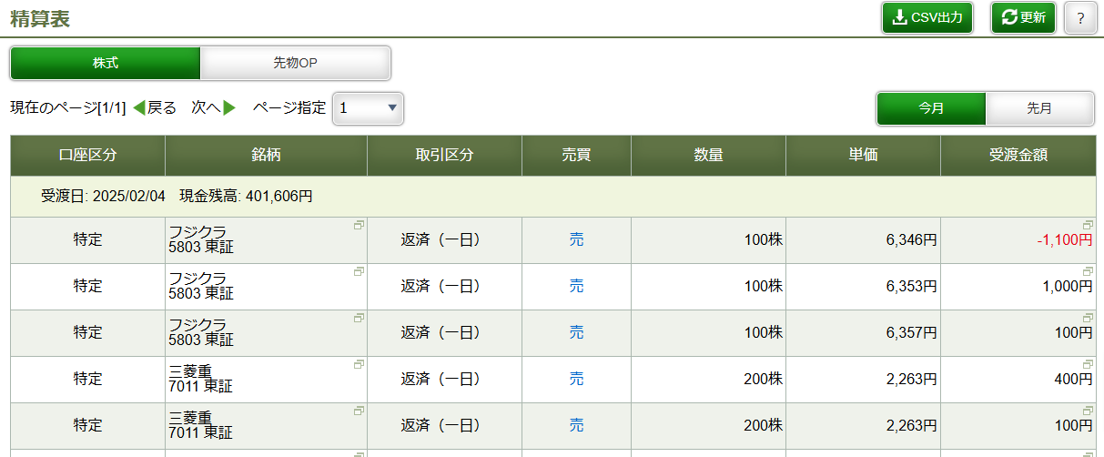
データの取り込み方
Excelファイルとフォルダ
ダウンロードした「ドレードノック.xlsx」と同じフォルダに以下の二つのフォルダを作成してください。
dataCS：当日の取引データを保存します、松井証券のWebサイトにある「精算表」のCSVデータを格納してください
dataTH：前日までの取引データを保存します、松井証券のWebサイトにある「取引履歴」のCSVデータを格納してください

松井の「取引履歴」からデータをダウンロード
①受渡日はノックを始めた日を設定
②取引区分は「返済」を設定
③「実行」をクリックしてデータを更新
④更新後に「CSV出力」でダウンロードしたファイルをExcelと同じフォルダの「dataTH」フォルダに移動する
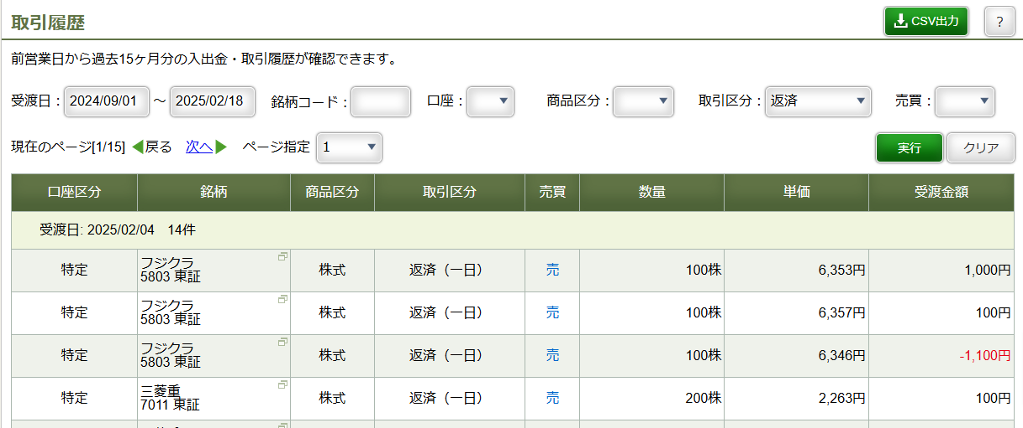
④

①
②

③

①
松井の「精算表」からデータをダウンロード
①「CSV出力」をクリックしてデータをダウンロードし、Excelと同じフォルダの「dataCS」フォルダに移動する

